入力例 (売電なし)
●ZEBに係る計算書（非住宅・標準入力法）

※この計算書は、太陽光発電設備の設置がある場合に提出してください。設置がないときは提出不要です。

建築物名称 |  |  |  |  | ●●ビル
設計者氏名 |  |  |  |  | 評価 一郎

①太陽光発電設備の売電に関する情報
 | ■ | 売電なし |  | □ | 余剰売電 |  | □ | 全量売電（ZEB Readyのみ表示が可能） |  |  |  |  |  | ・売電なし⇒③において「再エネなし」と「再エネあり（自家消費分）」を表示
 |  |  |  |  |  |  |  |  |  |  |  |  |  | ・余剰売電⇒③において「再エネなし」のみ表示
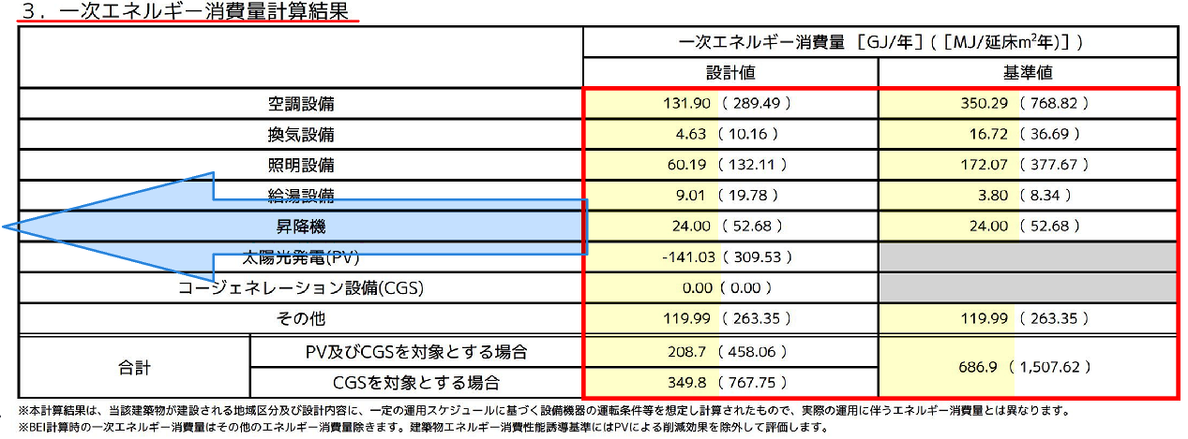
②一次エネルギー消費量計算結果の入力 |  |  |  |  |  |  |  |  |  |  |  |  |  | ・全量売電⇒③において「再エネなし」のみ表示
 |  |  |  |  |  |  |  |  | 一次エネルギー消費量［GJ/年]
 |  |  |  |  |  |  |  |  | 設計値 |  |  | 基準値
空調設備 |  |  |  |  |  |  |  |  | 131.90 |  |  | 350.29 |  | ←計算結果（標準入力法）を参照し黄色部分にそのまま入力してください
換気設備 |  |  |  |  |  |  |  |  | 4.63 |  |  | 16.72
証明設備 |  |  |  |  |  |  |  |  | 60.19 |  |  | 172.07
給湯設備 |  |  |  |  |  |  |  |  | 9.01 |  |  | 3.80
昇降機 |  |  |  |  |  |  |  |  | 24.00 |  |  | 24.00
太陽光発電(PV) |  |  |  |  |  |  |  |  | -141.03 |  |  |  |  | ←計算結果通り(－)入力してください（全量売電の場合はPVの設置がないものとして一次エネ計算を行ってください）
コージェネレーション設備(CGS) |  |  |  |  |  |  |  |  | 0.00 |  |  |  |  | ←計算結果通り(－)入力してください
その他 |  |  |  |  |  |  |  |  | 119.99 |  |  | 119.99
合計 |  |  | PV及びCGSを対象とする場合 |  |  |  |  |  | 208.7 |  |  | 686.9 |  | ←自動計算ではありません。計算結果通り入力してください
 |  |  | CGSを対象とする場合 |  |  |  |  |  | 349.8

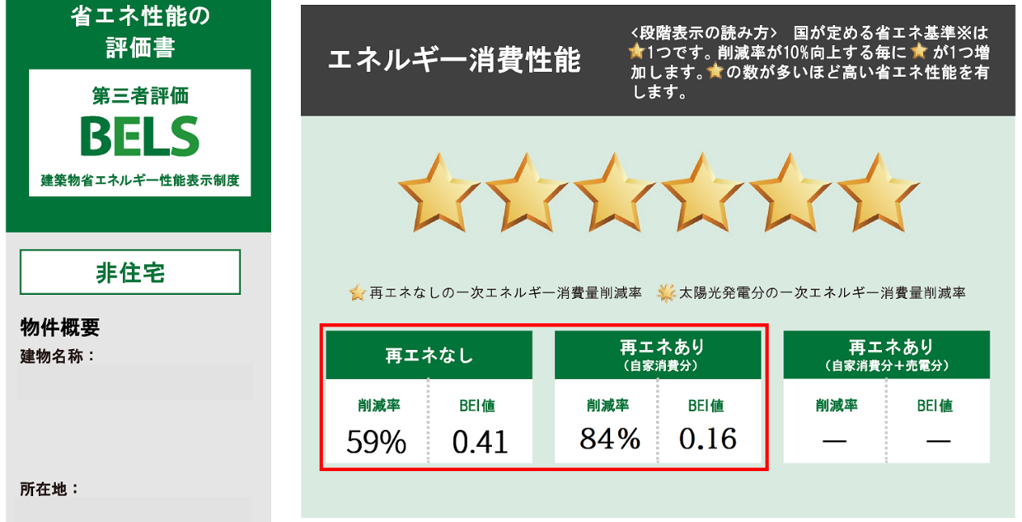
③BELS評価書表示

エネルギー消費性能

再エネなし |  |  |  |  |  | 再エネあり （自家消費分） |  |  |  |  | 再エネあり （自家消費分+売電分）
削減率 |  |  | BEI値 |  |  | 削減率 |  | BEI値 |  |  | 削減率 | BEI値
59% |  |  | 0.41 |  |  | 84% |  | 0.16 |  |  | ― | ―
 |  |  |  |  |  |  |  |  |  |  |  |  |  |  | BELS評価書(1/2)エネルギー消費性能欄
特記事項

基準一次エネ消費量（その他除く） |  |  |  |  |  |  |  | ① |  | 566.9 |  | ZEBの判定
設計一次エネ消費量（再エネ、その他除く） |  |  |  |  |  |  |  | ② |  | 229.8 |  | 50% 以上
エネルギー削減量（再エネ、その他除く） |  |  |  |  |  |  |  | ①-② |  | 337.1 |  |  |  |  | BELS評価書(2/2)特記事項欄
再生可能エネルギーを除いた設計一次エネルギー消費量 の基準一次エネルギー消費量からの削減率 |  |  |  |  |  |  |  |  |  | 59% |  | 適合
設計一次エネ消費量（その他除く） |  |  |  |  |  |  |  | ③ |  | 88.7 |  | 100% 以上 | 75％ 以上
エネルギー削減量（その他除く） |  |  |  |  |  |  |  | ①-③ |  | 478.2
再生可能エネルギーを加えた設計一次エネルギー消費量 の基準一次エネルギー消費量からの削減率 |  |  |  |  |  |  |  |  |  | 84% |  | 不適合 | 適合
ZEBマークに関する事項 |  |  |  |  |  |  |  |  |  | Nearly ZEB

入力例 (余剰売電)
●ZEBに係る計算書（非住宅・標準入力法）

※この計算書は、太陽光発電設備の設置がある場合に提出してください。設置がないときは提出不要です。

建築物名称 |  |  |  |  | ●●ビル
設計者氏名 |  |  |  |  | 評価 一郎

①太陽光発電設備の売電に関する情報
 | □ | 売電なし |  | ■ | 余剰売電 |  | □ | 全量売電（ZEB Readyのみ表示が可能） |  |  |  |  |  | ・売電なし⇒③において「再エネなし」と「再エネあり（自家消費分）」を表示
 |  |  |  |  |  |  |  |  |  |  |  |  |  | ・余剰売電⇒③において「再エネなし」のみ表示
②一次エネルギー消費量計算結果の入力 |  |  |  |  |  |  |  |  |  |  |  |  |  | ・全量売電⇒③において「再エネなし」のみ表示
 |  |  |  |  |  |  |  |  | 一次エネルギー消費量［GJ/年]
 |  |  |  |  |  |  |  |  | 設計値 |  |  | 基準値
空調設備 |  |  |  |  |  |  |  |  | 131.90 |  |  | 350.29 |  | ←計算結果（標準入力法）を参照し黄色部分にそのまま入力してください
換気設備 |  |  |  |  |  |  |  |  | 4.63 |  |  | 16.72
証明設備 |  |  |  |  |  |  |  |  | 60.19 |  |  | 172.07
給湯設備 |  |  |  |  |  |  |  |  | 9.01 |  |  | 3.80
昇降機 |  |  |  |  |  |  |  |  | 24.00 |  |  | 24.00
太陽光発電(PV) |  |  |  |  |  |  |  |  | -141.03 |  |  |  |  | ←計算結果通り(－)入力してください（全量売電の場合はPVの設置がないものとして一次エネ計算を行ってください）
コージェネレーション設備(CGS) |  |  |  |  |  |  |  |  | 0.00 |  |  |  |  | ←計算結果通り(－)入力してください
その他 |  |  |  |  |  |  |  |  | 119.99 |  |  | 119.99
合計 |  |  | PV及びCGSを対象とする場合 |  |  |  |  |  | 208.7 |  |  | 686.9 |  | ←自動計算ではありません。計算結果通り入力してください
 |  |  | CGSを対象とする場合 |  |  |  |  |  | 349.8

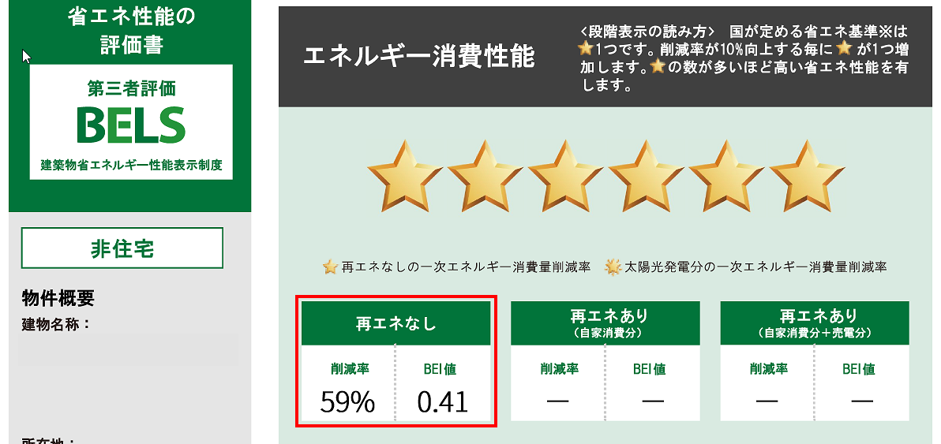
③BELS評価書表示

エネルギー消費性能

再エネなし |  |  |  |  |  | 再エネあり （自家消費分） |  |  |  |  | 再エネあり （自家消費分+売電分）
削減率 |  |  | BEI値 |  |  | 削減率 |  | BEI値 |  |  | 削減率 | BEI値
59% |  |  | 0.41 |  |  | ― |  | ― |  |  | ― | ―
 |  |  |  |  |  |  |  |  |  |  |  |  |  |  | BELS評価書(1/2)エネルギー消費性能欄
特記事項

基準一次エネ消費量（その他除く） |  |  |  |  |  |  |  | ① |  | 566.9 |  | ZEBの判定
設計一次エネ消費量（再エネ、その他除く） |  |  |  |  |  |  |  | ② |  | 229.8 |  | 50% 以上
エネルギー削減量（再エネ、その他除く） |  |  |  |  |  |  |  | ①-② |  | 337.1 |  |  |  |  | BELS評価書(2/2)特記事項欄
再生可能エネルギーを除いた設計一次エネルギー消費量 の基準一次エネルギー消費量からの削減率 |  |  |  |  |  |  |  |  |  | 59% |  | 適合
設計一次エネ消費量（その他除く） |  |  |  |  |  |  |  | ③ |  | 88.7 |  | 100% 以上 | 75％ 以上
エネルギー削減量（その他除く） |  |  |  |  |  |  |  | ①-③ |  | 478.2
再生可能エネルギーを加えた設計一次エネルギー消費量 の基準一次エネルギー消費量からの削減率 |  |  |  |  |  |  |  |  |  | 84% |  | 不適合 | 適合
ZEBマークに関する事項 |  |  |  |  |  |  |  |  |  | Nearly ZEB

入力例 (全量売電)
●ZEBに係る計算書（非住宅・標準入力法）

※この計算書は、太陽光発電設備の設置がある場合に提出してください。設置がないときは提出不要です。

建築物名称 |  |  |  |  | ●●ビル
設計者氏名 |  |  |  |  | 評価 一郎

①太陽光発電設備の売電に関する情報
 | □ | 売電なし |  | □ | 余剰売電 |  | ■ | 全量売電（ZEB Readyのみ表示が可能） |  |  |  |  |  | ・売電なし⇒③において「再エネなし」と「再エネあり（自家消費分）」を表示
 |  |  |  |  |  |  |  |  |  |  |  |  |  | ・余剰売電⇒③において「再エネなし」のみ表示
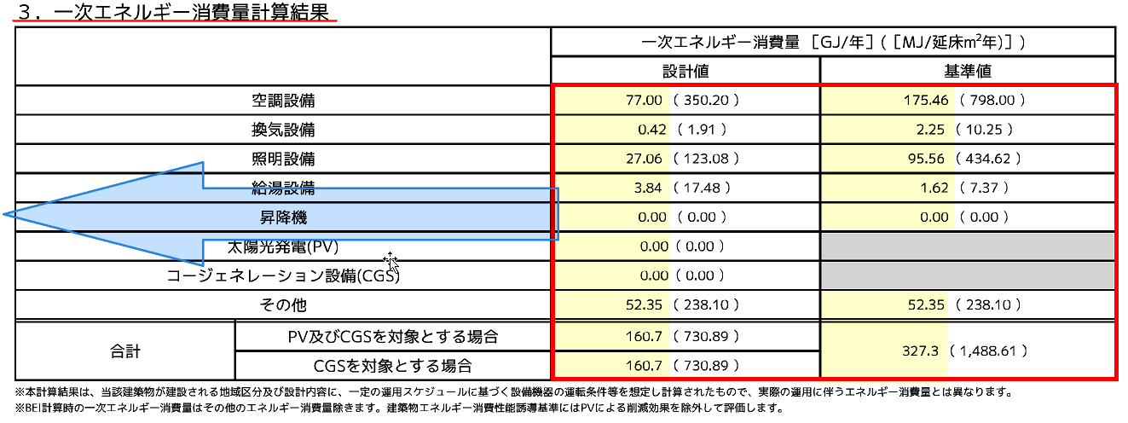
②一次エネルギー消費量計算結果の入力 |  |  |  |  |  |  |  |  |  |  |  |  |  | ・全量売電⇒③において「再エネなし」のみ表示
 |  |  |  |  |  |  |  |  | 一次エネルギー消費量［GJ/年]
 |  |  |  |  |  |  |  |  | 設計値 |  |  | 基準値
空調設備 |  |  |  |  |  |  |  |  | 77.00 |  |  | 175.46 |  | ←計算結果（標準入力法）を参照し黄色部分にそのまま入力してください
換気設備 |  |  |  |  |  |  |  |  | 0.42 |  |  | 2.25
証明設備 |  |  |  |  |  |  |  |  | 27.06 |  |  | 95.56
給湯設備 |  |  |  |  |  |  |  |  | 3.84 |  |  | 1.62
昇降機 |  |  |  |  |  |  |  |  | 0.00 |  |  | 0.00
太陽光発電(PV) |  |  |  |  |  |  |  |  | 0.00 |  |  |  |  | ←計算結果通り(－)入力してください（全量売電の場合はPVの設置がないものとして一次エネ計算を行ってください）
コージェネレーション設備(CGS) |  |  |  |  |  |  |  |  | 0.00 |  |  |  |  | ←計算結果通り(－)入力してください
その他 |  |  |  |  |  |  |  |  | 52.35 |  |  | 52.35
合計 |  |  | PV及びCGSを対象とする場合 |  |  |  |  |  | 160.7 |  |  | 327.3 |  | ←自動計算ではありません。計算結果通り入力してください
 |  |  | CGSを対象とする場合 |  |  |  |  |  | 160.7

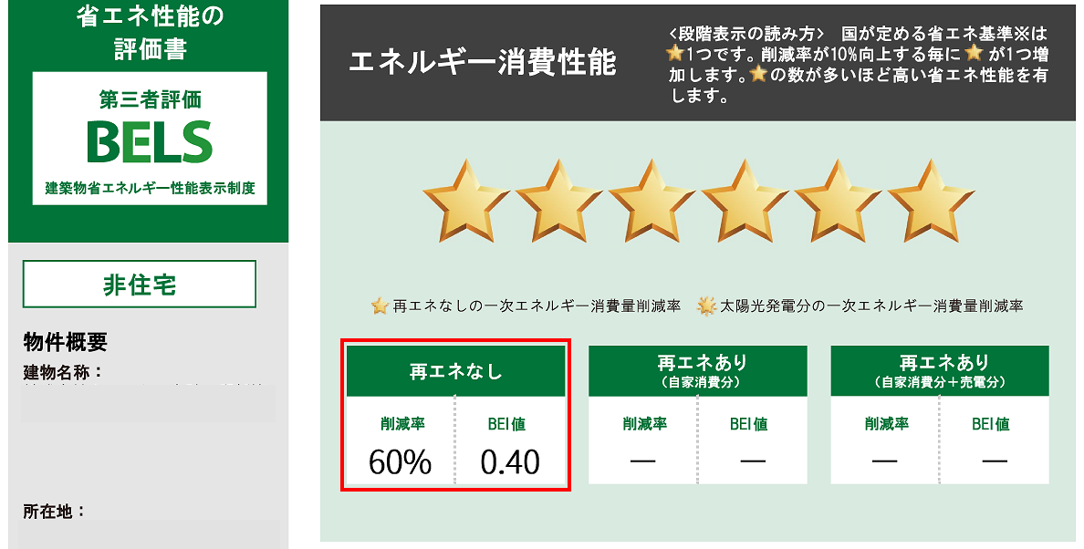
③BELS評価書表示

エネルギー消費性能

再エネなし |  |  |  |  |  | 再エネあり （自家消費分） |  |  |  |  | 再エネあり （自家消費分+売電分）
削減率 |  |  | BEI値 |  |  | 削減率 |  | BEI値 |  |  | 削減率 | BEI値
60% |  |  | 0.40 |  |  | ― |  | ― |  |  | ― | ―
 |  |  |  |  |  |  |  |  |  |  |  |  |  |  | BELS評価書(1/2)エネルギー消費性能欄
特記事項

基準一次エネ消費量（その他除く） |  |  |  |  |  |  |  | ① |  | 274.9 |  | ZEBの判定
設計一次エネ消費量（再エネ、その他除く） |  |  |  |  |  |  |  | ② |  | 108.4 |  | 50% 以上
エネルギー削減量（再エネ、その他除く） |  |  |  |  |  |  |  | ①-② |  | 166.5 |  |  |  |  | BELS評価書(2/2)特記事項欄
再生可能エネルギーを除いた設計一次エネルギー消費量 の基準一次エネルギー消費量からの削減率 |  |  |  |  |  |  |  |  |  | 60% |  | 適合
設計一次エネ消費量（その他除く） |  |  |  |  |  |  |  | ③ |  | 108.4 |  | 100% 以上 | 75％ 以上
エネルギー削減量（その他除く） |  |  |  |  |  |  |  | ①-③ |  | 166.5
再生可能エネルギーを加えた設計一次エネルギー消費量 の基準一次エネルギー消費量からの削減率 |  |  |  |  |  |  |  |  |  | 60% |  | 不適合 | 不適合
ZEBマークに関する事項 |  |  |  |  |  |  |  |  |  | ZEB Ready

